关系图
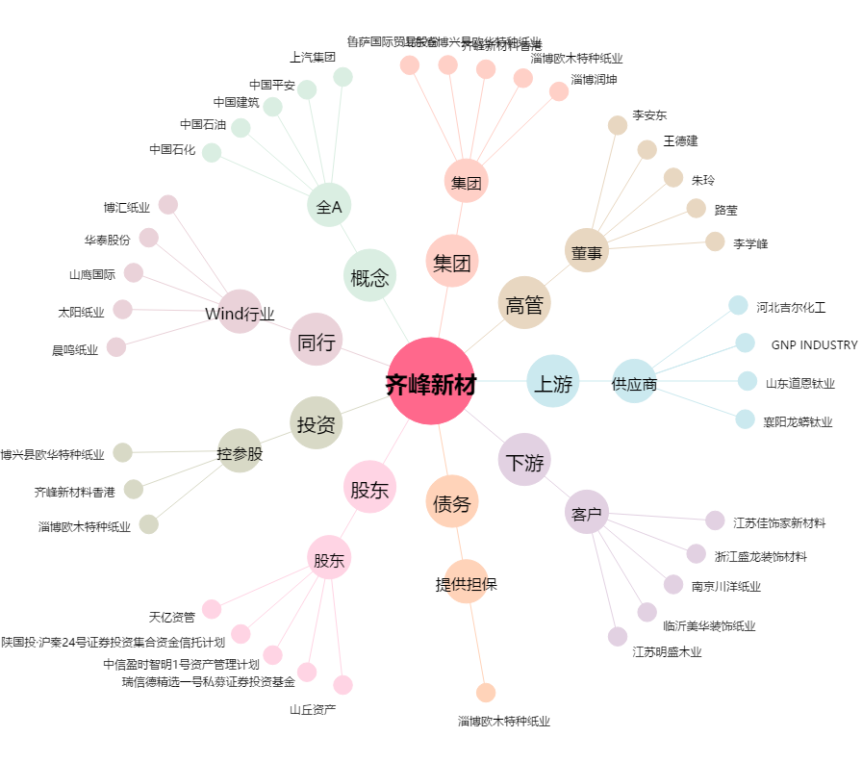
齐峰新材[002521.SZ] - 关系概览图

